マップデータ
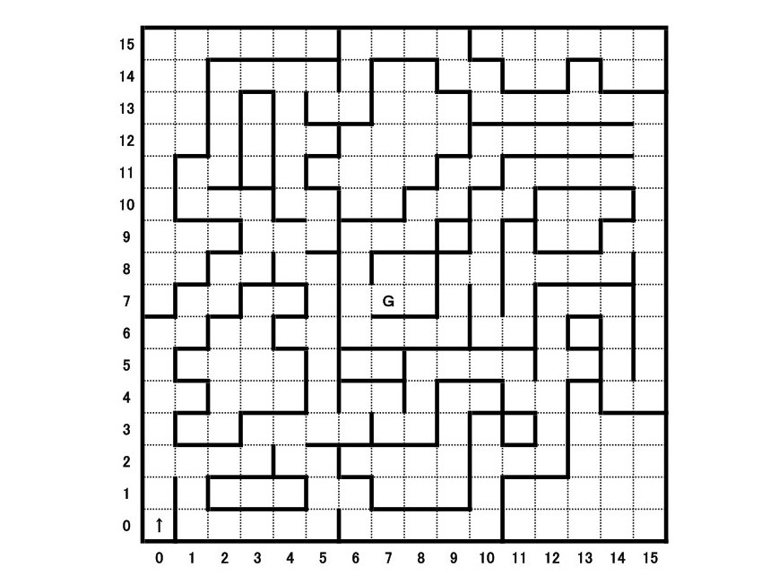
こういう2次元配列をテスト用マップデータにする
 | 0 | 1 | 2 | 3 | 4 | 5 | 6 | 7 | 8 | 9 | 10 | 11 | 12 | 13 | 14 | 15
0 |  |  |  |  |  |  | 6 | 10 | 10 | 7
1 |  |  | 6 | 10 | 12 | 7 | 9 |  |  | 5 | 7 |  |  | 3
2 |  |  | 9 |  | 9 | 5 | 8 |  |  |  | 5 | 10 | 10 | 14 | 10 | 7
3 |  |  | 9 |  | 11 | 4 |  |  |  |  | 6 | 10 | 10 | 10 | 10 | 13
4 |  | 6 | 8 |  | 9 |  |  |  |  | 6 | 8 | 6 | 10 | 10 | 10 | 13
5 |  | 5 | 10 | 7 | 5 | 7 |  |  | 6 | 8 | 6 | 8 |  |  |  | 9
6 |  |  |  | 11 | 12 | 8 | 6 | 10 | 8 |  | 9 | 3 |  |  | 6 | 13
7 |  |  | 6 | 8 | 5 | 7 | 9 | 6 | 7 | 6 | 13 | 11 | 10 | 10 | 8 | 9
8 |  | 6 | 8 |  |  | 9 | 11 | 14 | 8 | 9 | 9 | 9 | 6 | 10 | 7 | 9
9 | 6 | 8 |  |  | 2 | 13 | 5 | 10 | 10 | 8 | 5 | 8 | 9 |  | 9 | 9
10 | 9 |  |  |  |  | 9 |  |  | 6 | 10 | 10 | 7 | 11 | 4 | 9 | 9
11 | 11 | 4 |  |  |  | 9 | 6 | 7 | 9 |  |  | 5 | 13 |  | 5 | 8
12 | 9 |  |  | 6 | 12 | 14 | 8 | 5 | 8 |  | 3 |  | 9
13 | 11 | 12 | 10 | 8 | 5 | 7 |  |  |  |  | 11 | 10 | 8
14 | 9 | 9 |  |  |  | 11 | 7 |  |  |  | 9
15 |  | 5 | 10 | 10 | 10 | 8 | 5 | 10 | 10 | 10 | 8

マップ情報定義
 | 1 |  | 2 |  | 3 |  | 4

 | 5 |  | 6 |  | 7 |  | 8 |  | 9 |  | 10

 | 11 |  | 12 |  | 13 |  | 14 |  | 15

